Sheet1
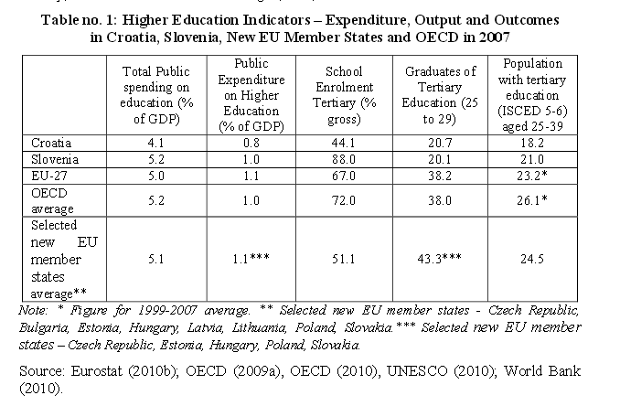
OBRAZOVANJE

Izvori financiranja na sveučilištima

Last update: 24-07-2014

Postotak javnog financiranja i postotak finacniranja iz vlastitih izvora na hrvatskim sveučilištima u razdoblju 2003.-2007. | 2003 | 2004 | 2005 | 2006 | 2007
Javno financiranje % | 70% | 70% | 71% | 72% | 70%
Vlastiti izvori financiranja % | 30% | 30% | 29% | 28% | 30%

Izvor: Hunjak, 2008:97, U: Hrvatski sustav financiranja visokog obrazovanja u europskom kontekstu:komparativna studija, Dolan et al, 2012.

